关系图
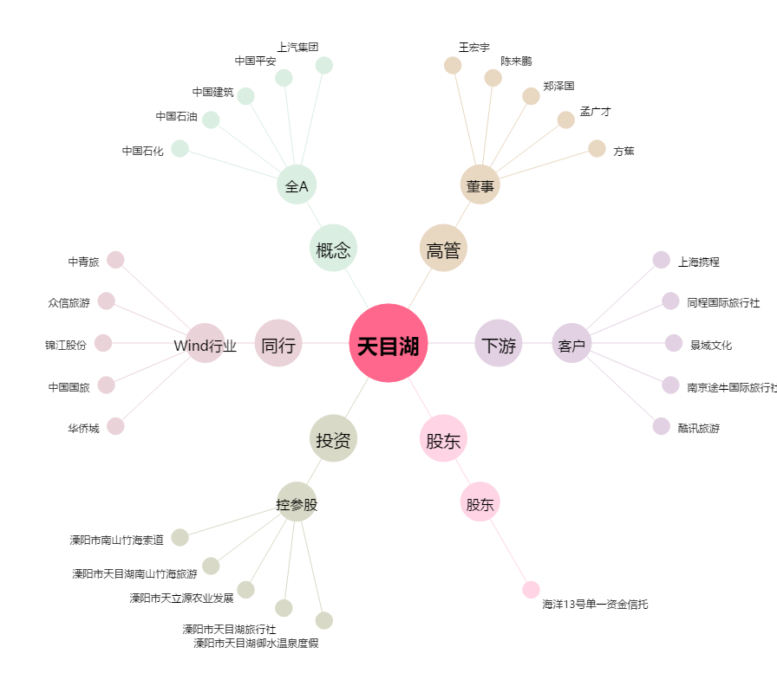
天目湖[603136.SH] - 关系概览图

